Foglio1
 |  |  | 12644
IAMGE | CODE |  | QTY | SIZE
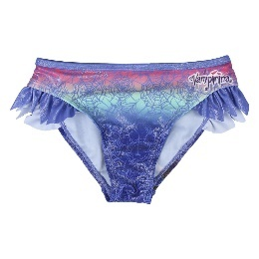 | 2200003793 | Vampirina | 763 | 3 - 4 - 5 - 6 8 - 8 - 4 - 4
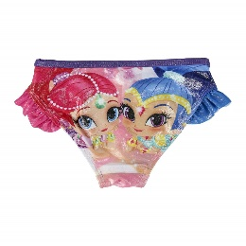 | 2200003795 | Shimmer & Shine | 2140 | 3 - 4 - 5 - 6 8 - 8 - 4 - 4
 | 220005043 | Bia | 168
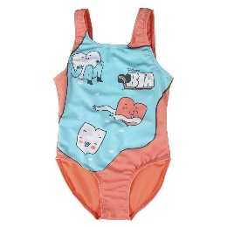 | 2200005046 | Bia | 1112
 | EX5244040 | Costume | 1378
 | BT8009 | Ben10 | 221 | 4 - 6 - 8 48 - 48 - 48
 | D91904 | Good Dinosaur | 141 | 2 - 4 - 6 - 8 24 - 48 - 48 - 24
 | D94111 | Doc McStuffins | 736 | 2 - 4 - 6 48 - 48 - 48
 | UN91071 | Minions | 646 | 3 - 4 - 6 48 - 48 - 48
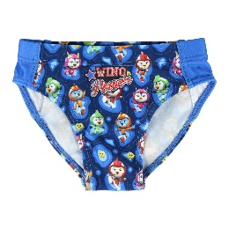 | 2200005010 | Top Wing | 40
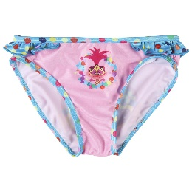 | 2200005011 | Trolls | 78
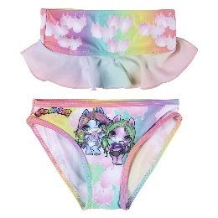 | 2200005013 | Poopsie | 1149
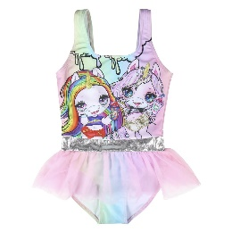 | 2200005014 | Poopsie | 287
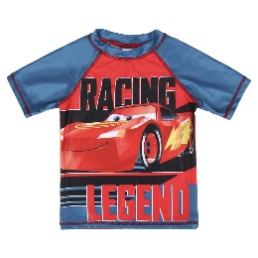 | 2200003812 | Cars | 312 | 3 - 4 - 5 - 6 2 - 2 - 1 - 1
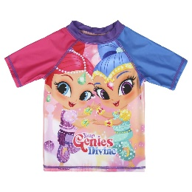 | 2200003816 | Shimmer &Shine | 720 | 3 - 4 - 5 -6 1 - 2 - 2 - 1
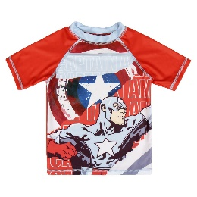 | 2200003817 | Capitan America | 252 | 3 - 4 - 5 -6 1 - 2 - 2 - 1
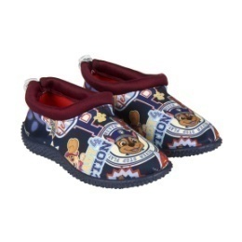 | 2300003817 | Scarpa Acqua Paw Patrol | 753 | 23 - 24 - 25 - 26 - 27 - 28 6 - 6 - 4 - 4 - 2 - 2
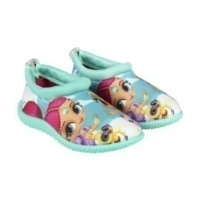 | 2300003821 | Scarpa Acqua Shimmer & Shine | 1150 | 24 - 25 - 26 - 27 - 28 - 29 - 30 - 31 4 - 4 - 4 - 4 - 2 - 2 - 2 - 2
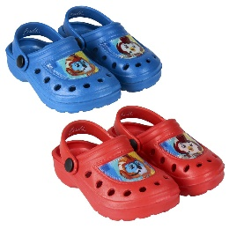 | 2300004301 | Crocs Top Wing | 598

